表紙
関係者外秘
PJ関係者限り

サンプルプロジェクト
UI標準(帳票)

 | 第１．０版

2018-08-24

UI標準(帳票)
PJ名 |  |  |  | サンプルプロジェクト |  |  |  |  |  |  |  | 成果物名 |  |  | UI標準(帳票) |  |  |  |  |  | 作成 | TIS | 2018-08-24
システム名 |  |  |  | サンプルシステム |  |  |  |  |  |  |  |  |  |  |  |  |  |  |  |  | 変更
サブシステム名

 | 1. 概要
 |  | 1.1. 本書の目的
 |  |  | 本章では、帳票デザインの標準を定義する。レイアウトの標準化により、システム全体の帳票の統一化を図る。
 |  |  | ユーザに表現を統一した帳票を提供するため、帳票設計を行う際は本標準に従うこと。
 |  |  | 本標準に沿わない要件が発生した場合は、アーキテクトに相談すること。

（１）ページ設定
 |  | 1.2. 帳票設計の標準化対象
 |  |  | 本書では、帳票設計時に考慮する標準化の対象として、以下の要素を対象とする。

 |  |  |  | ページ単位の設定
 |  |  |  |  | （１）ページ設定
（６）画像の埋め込み
（３）フォーマット
（日付、金額など）
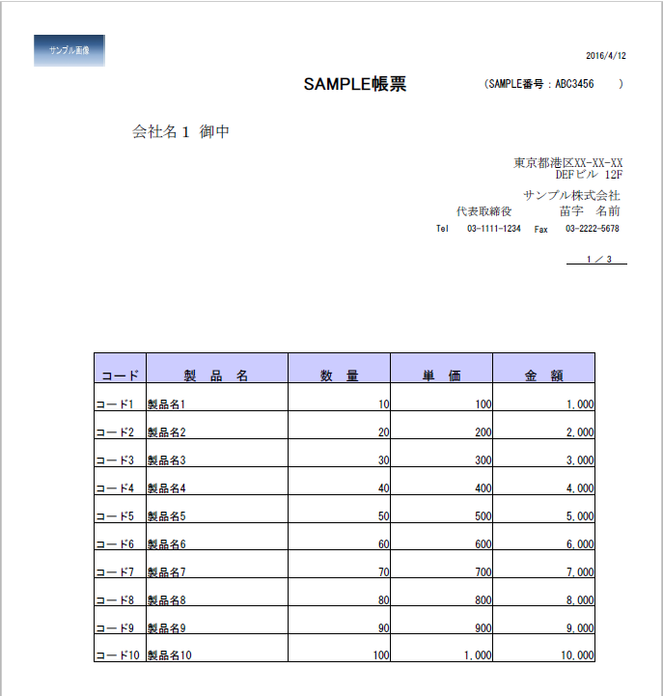
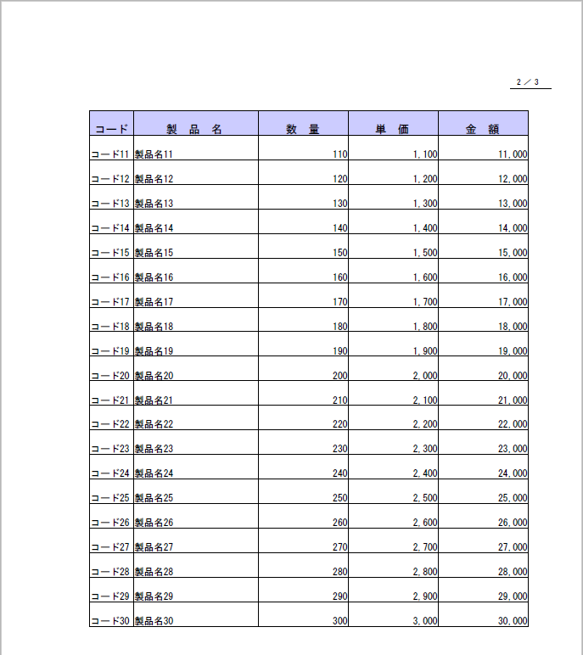
 |  |  |  | 各項目単位の設定
 |  |  |  |  | （２）フォント指定

 |  |  |  |  | （３）フォーマット
（２）フォント指定
 |  |  |  |  | （４）位置揃え

 |  |  |  |  | （５）繰り返し項目
（４）位置揃え
（右寄せなど）
 |  |  |  |  | （６）画像の埋め込み

（５）繰り返し項目

 |  | 1.3. 使用する帳票ツール

 |  |  | 帳票製品 |  |  |  |  |  |  | 対象バージョン（※） |  |  | 概要

 |  |  | 1.3.1. 関連ドキュメント

 | 2. 文字フォント
 |  | 全てＭＳ明朝とする。

 | 3. ページ設定
 |  | 本システムにおける帳票のページ設定に関する標準を以下のように定義する。

 |  | 3.1. PDFの場合
 |  |  | 3.1.1. 帳票サイズ
 |  |  |  | 「Ａ４」とする。

 |  |  | 3.1.2. 用紙方向
 |  |  |  | 「縦方向」とする。

 |  |  | 3.1.3. 行間隔（ＬＰＩ：1インチに書き出す行数）
 |  |  |  | ８ＬＰＩとする。

 |  |  | 3.1.4. 余白
 |  |  |  | 以下の余白設定とする。

10mm
 |  |  |  | ＜A４縦の場合＞

10mm

10mm
10mm

 |  |  | 3.1.5. ファイル実行時のパスワード
 |  |  |  | PDFファイル実行時のパスワードは「設定しない」とする。

 |  |  | 3.1.6. ページの編集の許可
 |  |  |  | PDFファイルにページの挿入/削除、しおりとサムネイルの作成は「許可しない」とする。

 |  |  | 3.1.7. ページの抽出の許可
 |  |  |  | PDFファイルのページの抽出は、「許可しない」とする。

 |  | 3.2. Excelの場合
 |  |  | 3.2.1. 帳票サイズ
 |  |  |  | 「Ａ４」とする。

 |  |  | 3.2.2. 用紙方向
 |  |  |  | 「縦方向」とする。

 |  |  | 3.2.3. 行間隔
 |  |  |  | ８ＬＰＩとする。但し、ユーザ要望の場合はこの限りとしない。

 |  |  | 3.2.4. 余白
 |  |  |  | 以下の余白設定とする。

 |  |  |  | Ａ４縦、Ａ３縦の場合 |  |  |  |  |  |  | Ａ４横の場合 |  |  |  |  |  |  |  | Ａ３横の場合
2.5cm
2.5cm
1.5cm

2.5cm
1.5cm

2.5cm
1.5cm
1.5cm
2.5cm
2.5cm

 | 4. 項目設定
 |  | 4.1. 表示ラベル項目設定
 |  |  | 4.1.1. 半角全角指定
 |  |  | （○）アイウエオ 、（×）ｱｲｳｴｵ
 |  |  | （○）ＡＩＵＥＯ 、（×）AIUEO
 |  |  | （○）ａｉｕｅｏ 、（×）aiueo
 |  |  | （○）１２３４５ 、（×）12345
 |  |  | （○）％＆＄＊＠ 、（×）%&$*@

 |  |  | 4.2.1. 文字設定
 |  |  |  | サイズ ：９pｔ
 |  |  |  | 位置 ：文字列（コード含む）、日付については範囲内で左揃え。数値、金額については、範囲内で右揃え。

 |  | 4.2. 出力項目設定
 |  |  | 出力項目とは、帳票出力時の値が可変となる項目である。（例：明細行の金額）

 |  |  | 4.2.1. 文字設定
 |  |  |  | サイズ ：９pｔ

 |  |  | 4.2.2. 位置揃えとフォーマット
 |  |  |  | 代表的な項目に関して以下のように定義する。
 |  |  |  | 項目 |  |  | 位置揃え |  | フォーマット |  |  |  |  |  |  | 備考
 |  |  |  | 文字列 |  |  | 左揃え |  | 個別設計にて検討 |  |  |  |  |  |  | 例）住所、氏名
 |  |  |  | コード |  |  | 左揃え |  | 個別設計にて検討 |  |  |  |  |  |  | 例）住所コード、加盟店識別コード、仕向け会社コードなど
 |  |  |  | 郵便番号 |  |  | 左揃え |  | 個別設計にて検討 |  |  |  |  |  |  | 例）999-9999
 |  |  |  | 電話番号 |  |  | 左揃え |  | 個別設計にて検討 |  |  |  |  |  |  | 例）99-9999-9999、9999-99-9999 など
 |  |  |  | 日付（西暦） |  |  | 左揃え |  | YYYY年MM月DD日 |  |  |  |  |  |  | ※左記フォーマットでは要件を満たさない場合は、個別設計にて検討
 |  |  |  | 日付（和暦） |  |  | 左揃え |  | GGEE年MM月DD日 |  |  |  |  |  |  | 例）昭和50年1月1日
 |  |  |  |  |  |  |  |  | ※GG⇒ 明治、大正、昭和、平成 |  |  |  |  |  |  | ※左記フォーマットでは要件を満たさない場合は、個別設計にて検討
 |  |  |  | 年月 |  |  | 左揃え |  | YYYY年MM月 |  |  |  |  |  |  | ※左記フォーマットでは要件を満たさない場合は、個別設計にて検討
 |  |  |  | 時刻 |  |  | 左揃え |  | hh:mm:ss |  |  |  |  |  |  | ※左記フォーマットでは要件を満たさない場合は、個別設計にて検討
 |  |  |  | 数値 |  |  | 右揃え |  | 個別設計にて検討
 |  |  |  | 金額 |  |  | 右揃え |  | カンマ「,」有 |  |  |  |  |  |  | 例）1,000,000
 |  |  |  |  |  |  |  |  |  |  |  |  |  |  |  | ※桁数や、円マーク「\」有とするかは個別設計にて検討

 |  | 4.3. 項目ごとの標準
 |  |  | 4.3.1. 表題
 |  |  |  | 4.3.1.1. ページ内の位置
 |  |  |  |  | 最上部中央

 |  |  |  | 4.3.1.2. 文字設定
 |  |  |  |  | サイズ ：１４pｔ
 |  |  |  |  | デザイン：罫線を引く（0.9pt）

 |  |  | 4.3.2. レイアウトイメージ
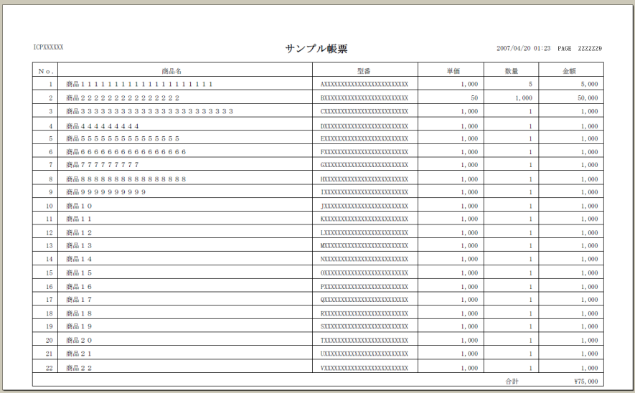
出力項目（文字列）
文字サイズ：9pt
位置 ：左揃え
出力項目（金額）
文字サイズ ：9pt
位置 ：右揃え
フォーマット：カンマ「,」有
※円マーク「\」有とするかは個別設計にて検討
出力項目（数値）
文字サイズ ：9pt
位置 ：右揃え
フォーマット：個別設計にて検討
表示ラベル － 文字サイズ：9pt
表示ラベル － 文字サイズ：9pt
表題 － 文字サイズ：12pt
ページ数 － 文字サイズ：9pt

 | 5. その他設定
 |  | 5.1. 罫線
 |  |  | 5.1.1. 標準の線の太さ
 |  |  |  | 細線とする。
 |  |  | 5.1.2. 太線の太さ
 |  |  |  | 0.9ptとする。
 |  |  | 5.1.3. 細線の太さ
 |  |  |  | 0.3ptとする。

 |  | 5.2. 行
 |  |  | 高さ ：100dpiとする。
 |  |  | 行間隔：なし（上下のレコードは密着させる。）

 |  | 5.3. 項目内折り返し表示
 |  |  | 1つの項目において折り返し表示を想定する場合は、以下の標準に従う。
 |  |  | 下記の内容で要件を満たさない場合は、個別設計にて検討する。

 |  |  | 5.3.1. 表示行数が可変か
 |  |  |  | 折り返しの回数によって表示行数を可変とする。

 |  |  | 5.3.2. 行の高さは可変か
 |  |  |  | 表示される行の高さは、実際の出力内容に応じて調整される。
 |  |  |  | 最大3行での表示を想定した場合でも、実際の出力内容が1行分であれば、表示される行の高さは1行分となる。

 |  |  | 5.3.3. 表示例
 |  |  |  | ｢図1-1｣の帳票設計時に｢図1-2｣のように出力される。

 |  |  | 図1-1：帳票設計時 （項目Dを折り返し表示項目とする） |  |  |  |  |  |  |  |  |  | 図1-2：帳票出力時
 |  |  |  |  |  | ＸＸＸ一覧表 |  |  |  | 作成日 |  |  |  |  | ＸＸＸ一覧表 |  |  |  | 作成日

A
B
C
D
E
A
B
C
D
E
A
B
C
D
E
A
B
C
D
E
A
B
C
D
E
A
B
C
D
E
A1
B1
C1
D11
E1
D12
D21
A3
B3
C3
D31
E3
D32
A4
B4
C4
D41
E4
A2
B2
C2
E2
項目Dが折り返さなかった場合、
空白行が開くことなく出力される。

 |  |  |  |  |  |  | － 1 － |  |  |  |  |  |  |  |  | － 1 －

 |  | 5.4. 改ページ
 |  |  | 集計行（小計行、合計行）の直前、もしくは集計行内（小計行と合計行の間）での改ページは禁止とする。（集計行のみを次ページに送らない）

 |  |  | 5.4.1. 表示例

 |  |  | ＜ケース１＞ |  |  |  |  |  |  |  |  |  |  | ＜ケース２＞
 |  |  | 図3 |  |  |  |  |  |  |  |  |  |  | 図4-1
 |  |  |  |  |  | ＸＸＸ一覧表 |  |  |  | 作成日 |  |  |  |  |  |  | ＸＸＸ一覧表 |  |  | 作成日

 |  |  |  | AAAAAAAAAAAAAAAAAAAAAAAAAAAAAAAAAA |  |  |  |  |  |  |  |  |  |  | AAAAAAAAAAAAAAAAAAAAAAAAAAAAAAAAAA
 |  |  |  | BBBBBBBBBBBBBBBBBBBBBBBBBBBBBBBBBB |  |  |  |  |  |  |  |  |  |  | BBBBBBBBBBBBBBBBBBBBBBBBBBBBBBBBBB
 |  |  |  | CCCCCCCCCCCCCCCCCCCCCCCCCCCCCCCCCC |  |  |  |  |  |  |  |  |  |  | CCCCCCCCCCCCCCCCCCCCCCCCCCCCCCCCCC
 |  |  |  | DDDDDDDDDDDDDDDDDDDDDDDDDDDDDDDDDD |  |  |  |  |  |  |  |  |  |  | DDDDDDDDDDDDDDDDDDDDDDDDDDDDDDDDDD
 |  |  |  | EEEEEEEEEEEEEEEEEEEEEEEEEEEEEEEEEE |  |  |  |  |  |  |  |  |  |  | EEEEEEEEEEEEEEEEEEEEEEEEEEEEEEEEEE
 |  |  |  |  |  |  | 小計 | FFFFFFFFF
 |  |  |  |  |  |  | 合計 | GGGGGGGGG
 |  |  |  |  |  |  | － 1 － |  |  |  |  |  |  |  |  |  |  | － 1 －

 |  |  |  |  |  |  |  |  |  |  |  |  |  | 図4-2
 |  |  |  |  |  |  |  |  |  |  |  |  |  |  |  |  | ＸＸＸ一覧表 |  |  | 作成日

 |  |  |  |  |  |  |  |  |  |  |  |  |  |  | FFFFFFFFFFFFFFFFFFFFFFFFFFFFFFFFFF
 |  |  |  |  |  |  |  |  |  |  |  |  |  |  |  |  |  | 小計 | GGGGGGGGGG
 |  |  |  |  |  |  |  |  |  |  |  |  |  |  |  |  |  | 合計 | HHHHHHHHHH

 |  |  |  |  |  |  |  |  |  |  |  |  |  |  |  |  |  | － 2 －

 |  |  | 5.4.2. 表示例（NG例）
 |  |  | ＜ケース１＞ |  |  |  |  |  |  |  |  |  |  | ＜ケース２＞
 |  |  |  | 集計行の直前で改ページ |  |  |  |  |  |  |  |  |  |  | 集計行内(小計行と合計行の間）で改ページ
 |  |  | 図5-1 |  |  |  |  |  |  |  |  |  |  | 図6-1
 |  |  |  |  |  | ＸＸＸ一覧表 |  |  |  | 作成日 |  |  |  |  |  |  | ＸＸＸ一覧表 |  |  | 作成日

 |  |  |  | AAAAAAAAAAAAAAAAAAAAAAAAAAAAAAAAAA |  |  |  |  |  |  |  |  |  |  | AAAAAAAAAAAAAAAAAAAAAAAAAAAAAAAAAA
 |  |  |  | BBBBBBBBBBBBBBBBBBBBBBBBBBBBBBBBBB |  |  |  |  |  |  |  |  |  |  | BBBBBBBBBBBBBBBBBBBBBBBBBBBBBBBBBB
 |  |  |  | CCCCCCCCCCCCCCCCCCCCCCCCCCCCCCCCCC |  |  |  |  |  |  |  |  |  |  | CCCCCCCCCCCCCCCCCCCCCCCCCCCCCCCCCC
 |  |  |  | DDDDDDDDDDDDDDDDDDDDDDDDDDDDDDDDDD |  |  |  |  |  |  |  |  |  |  | DDDDDDDDDDDDDDDDDDDDDDDDDDDDDDDDDD
 |  |  |  | EEEEEEEEEEEEEEEEEEEEEEEEEEEEEEEEEE |  |  |  |  |  |  |  |  |  |  | EEEEEEEEEEEEEEEEEEEEEEEEEEEEEEEEEE
 |  |  |  | FFFFFFFFFFFFFFFFFFFFFFFFFFFFFFFFFF |  |  |  |  |  |  |  |  |  |  | FFFFFFFFFFFFFFFFFFFFFFFFFFFFFFFFFF
 |  |  |  | GGGGGGGGGGGGGGGGGGGGGGGGGGGGGGGGGG |  |  |  |  |  |  |  |  |  |  |  |  |  | 小計 | GGGGGGGGGG
 |  |  |  |  |  |  | － 1 － |  |  |  |  |  |  |  |  |  |  | － 1 －

 |  |  | 図5-2 |  |  |  |  |  |  |  |  |  |  | 図6-2
 |  |  |  |  |  | ＸＸＸ一覧表 |  |  |  | 作成日 |  |  |  |  |  |  | ＸＸＸ一覧表 |  |  | 作成日

 |  |  |  |  |  |  | 小計 | HHHHHHHHH |  |  |  |  |  |  |  |  |  | 合計 | HHHHHHHHH
 |  |  |  |  |  |  | 合計 | IIIIIIIII

 |  |  |  |  |  |  | － 2 － |  |  |  |  |  |  |  |  |  |  | － 2 －

 |  | 5.5. 出力データがない場合
 |  |  | 5.5.1. オンライン帳票
 |  |  |  | オンライン帳票出力の場合は、画面上に出力データが存在しないという旨のメッセージを出力し、帳票出力を行わない。

 |  |  | 5.5.2. バッチ帳票

0件の場合は帳票IDの下に「0件」と表示する。
※参考
3. ＣＳＶフォーマット標準(1).4)０件時文言
「帳票ID」、「表題」、「作成日」は表示する。

LS999999
0件
サンプル帳票
作成日：2004/12/31

備考
空白行を必ず１行表示する。
通帳番号 氏名
有効期限 会員番号

小計 0件
小計行や合計行がない表形式の場合は、空白行を１行のみ表示する。
合計 0件

合計の値を「０」と表示する。また、小計がある場合は小計の値を「０」と表示する。

日付タイプ、数字タイプ（金額等）の項目は表示しない。（作成日付のみ設定のＣＳＶデータで送る）

ページ番号は「１」と表示する。
１

 | 6. 責務配置
 |  | 見た目に関する整形は帳票側で実施し、それ以外はJava側で実施する。
 |  | 例えば、合計金額という項目を表示する場合、合計金額の算出処理はJava側で行い、\をつける、3桁毎にカンマで区切るといった整形は帳票側の設定で行う。

